상품제안서
제트스트림150C화이트0.7+제타샤프0.5세트 | 상품코드: S29738

 |  |  |  |  |  |  | 02-713-8555 | www.synergygift.co.kr
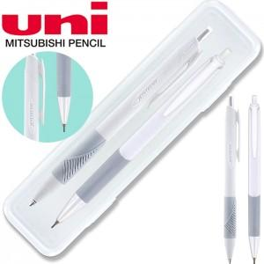

【상세/제작정보】

【인쇄/포장옵션】 | 실크, 케이스인쇄(실크) / 자체케이스

【공급단가】 | 수량 | 300~ | 500~ | 1,000~ | 3,000~ | 5,000~
*VAT별도 | 단가 | 1,940원 | 1,870원 | 1,800원 | 1,720원 | 1,680원

【상품 URL】 | https://www.synergygift.co.kr:443/src/goods_detail.php?gdno=29738

